Examen V1
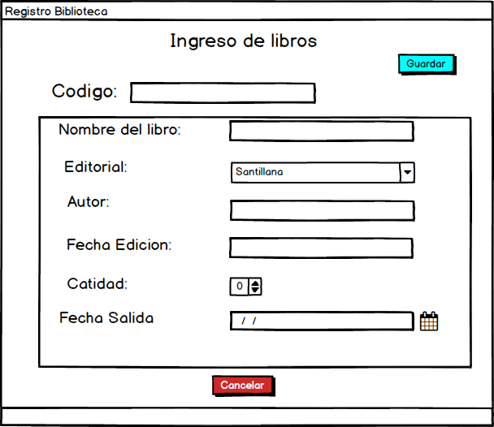
UNIVERSIDAD AUTÓNOMA DE COAHUILA
FACULTAD DE SISTEMAS
PRIMER PARCIAL "DESARROLLO DE APLICACIONES WEB" V1
Nombre: | LUZ | DEORELA | SABAS | ALVARADO | LARA
Semestre y Fecha: |  | 24 | 9 | 2020 |  | 8°Sem
1.- Etiqueta HTML que sirve para indicar el tipo de información que debe ingresar un usuario. 3P.
___select
* placeholder
___<canvas>
___<br >
Maestro: David Pérez Tinoco

2.- Fue inicialmente diseñado para manejar la capa de presentación de una página web de una manera más eficiente que el formato con HTML. 3P.
___Java ___Clipper _* _css ____foxpro

3.- ¿Explique la evolución del lenguaje HTML? 3P.
Inicialmente creado para compartir documentos mediante internet y solamente incluia encabezados, listas y anclas. Fue hasta HTML 3 que se le dio una mayor libertad de diseño a cada web ya que podia crear tablas, texto y expresiones matematicas complejas. HTML sigue en evolucion y podriamos decir que su heredero ahora es el XHTML

4 - Se utiliza principalmente en su forma del lado del cliente (client-side), implementado como parte de un navegador web. 3P.
____Windows
* JavaScript
____Phyton
____IIS

5.- ¿Explique el protocolo ftp? . 3P.
Protocolo de transferencia de archivos, es un protocolo de red para la transferencia de archivos entre sistemas conectados a una red TCP, basado en la arquitectura cliente servidor. Podemos conectar un equipo cliente a un servidor para descargar archivos desde el o para enviar archivos.

6.- Es un lenguaje de código abierto de lado del servidor muy popular especialmente adecuado para el desarrollo web y que puede ser incrustado en HTML. 3P.
___Cobol ___Foundation ___Prolog * PHP

7.- ¿Que es javascript y que puedes realizar con el, en la WEB?. 3P.

Es un lenguaje de programacion encargado de dotar de mayor interactividad y dinamismo a las paginas web. Con este lenguaje del lado del cliente podemos crear efectos y animaciones sin ninguna interaccion, o respondiendo a eventos causados por el propio usuario tales como botones pulsados y modificacioes del DOM.

8 ¿Que es el back-end en la web?. 3P.

Es la parte encargada de que toda la logica de nuestra pagina web funcione, son todas aquellas acciones que pasan dentro de nuestra pagina pero que no podemos ver, ejemplo de esto es la comunicacion con el servidor.

9.- Es un protocolo de aplicación WEB destinado a la transferencia segura de datos de hipertexto. 3P.
___ftp
___smtp
* https
___xml

10.- ¿Qué indica la linea del tiempo para la web 5.0? 3P.
La evolucion de la web, ya que en cada etapa de la linea del tiempo se han logrado obtener grandes avances, con la finalidad de que en la WEB 5.0 todo este interconectado.

11.- Diseñar la interfaz de usuario para la captura de los datos de un libro que debe ser registrado en la Biblioteca, se anexa bosquejo del formato que ellos proveen para que estrictamente se replique en una pagina web.
Consideraciones:
El formato debe replicarse como lo indican los controles del bosquejo.
Debe de implementarse las tecnologías basicas de frontend para mostrar el funcionamiento correcto de esta fase (html5, css3 y javascript).
Usted podrá poner de su creatividad y juicio para darle buena vista a la página web, siempre y cuando no rompa el esquema del bosquejo en cuestiona al tipo de control y cantidad de datos de entrada.
La validación del lado del clientes es indispensable y todos los campos son obligatorios.
Maneje una buena estrategia de directorios del proyecto y buenas prácticas en la separación adecuada del ccs y javascript en achivos independientes. 70 P.

